ゴミ排出量
 | 70. ごみ排出量（１人１日当たり）

 | 時点 2014（H26）年度（毎年） |  |  |  |  |  |  | 平 均 値 |  |  |  | 923
 | 単位 g |  |  |  |  |  |  | 標準偏差 |  |  |  | 155
 | 市町村名 | 指標 | 順位 |  | #REF! | 備考 | 市町村名 | 指標 | 順位 |  | #REF! | 備考

 | 千葉県 | 936 |  | － |  |  | 八街市 | 934 |  | 25
 | 千葉市 | 1,052 |  | 13 |  |  | 印西市 | 898 |  | 30
 | 銚子市 | 1,288 |  | 1 |  |  | 白井市 | 851 |  | 35
 | 市川市 | 827 |  | 41 |  |  | 富里市 | 979 |  | 17
 | 船橋市 | 917 |  | 26 |  |  | 南房総市 | 1,042 |  | 14
 | 館山市 | 1,192 |  | 4 |  |  | 匝瑳市 | 744 |  | 47
 | 木更津市 | 1,153 |  | 6 |  |  | 香取市 | 976 |  | 18
 | 松戸市 | 851 |  | 35 |  |  | 山武市 | 732 |  | 49
 | 野田市 | 839 |  | 39 |  |  | いすみ市 | 891 |  | 31
 | 茂原市 | 1,068 |  | 12 |  |  | 大網白里市 | 883 |  | 33
 | 成田市 | 1,102 |  | 7 |  |  | 酒々井町 | 956 |  | 22
 | 佐倉市 | 823 |  | 43 |  |  | 栄町 | 808 |  | 44
 | 東金市 | 948 |  | 23 |  |  | 神崎町 | 839 |  | 39
 | 旭市 | 965 |  | 19 |  |  | 多古町 | 593 |  | 54
 | 習志野市 | 938 |  | 24 |  |  | 東庄町 | 726 |  | 50
 | 柏市 | 884 |  | 32 |  |  | 九十九里町 | 1,021 |  | 15
 | 勝浦市 | 1,082 |  | 9 |  |  | 芝山町 | 1,227 |  | 2
 | 市原市 | 981 |  | 16 |  |  | 横芝光町 | 651 |  | 52
 | 流山市 | 902 |  | 28 |  |  | 一宮町 | 912 |  | 27
 | 八千代市 | 803 |  | 45 |  |  | 睦沢町 | 735 |  | 48
 | 我孫子市 | 851 |  | 35 |  |  | 長生村 | 665 |  | 51
 | 鴨川市 | 1,197 |  | 3 |  |  | 白子町 | 774 |  | 46
 | 鎌ケ谷市 | 826 |  | 42 |  |  | 長柄町 | 862 |  | 34
 | 君津市 | 960 |  | 21 |  |  | 長南町 | 621 |  | 53
 | 富津市 | 1,071 |  | 10 |  |  | 大多喜町 | 899 |  | 29
 | 浦安市 | 1,070 |  | 11 |  |  | 御宿町 | 1,157 |  | 5
 | 四街道市 | 842 |  | 38 |  |  | 鋸南町 | 1,099 |  | 8
 | 袖ケ浦市 | 961 |  | 20

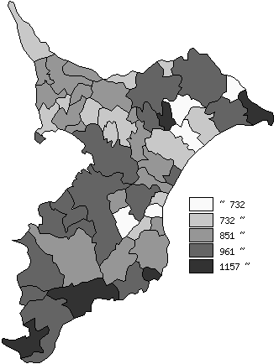
 | 千葉県の推移
平成22年度 | 977
平成23年度 | 976
平成24年度 | 960
平成25年度 | 956
平成26年度 | 936

《備 考》 ・資料出所 循環型社会推進課「清掃事業の現況と実績」 ・算出方法 ごみの総排出量÷ごみの計画処理区域人口÷365（日）

